Inicio
BOOK PADRÃO DE OPERAÇÕES

TOPOLOGIAS
 |  | Bom Dia! | 2011-09-20

REDES
MICROSOFT
Site: | Antártica
Operação: | Ciclo de Vida
Quant. de PA´s: | 18 PA's + 2 Surpervisores
Bloco:
TELECOM
Andar: | Vila Lobos
Gerente da Operação: | Silvia Biadeni
GRAVAÇÃO
Horário da Operação: | 8:00 - 21:00
Tipo de Operação: | Ativo/Receptivo
APLICAÇÕES
DAC: | DAC-A Lapa (ativo) / DAC TT&S 13214 (Receptivo)

AS BUILT

LAYOUT

ACIONAMENTOS

PROCESSOS

Topologias
TOPOLOGIAS
VOLTAR

TOPOLOGIAS
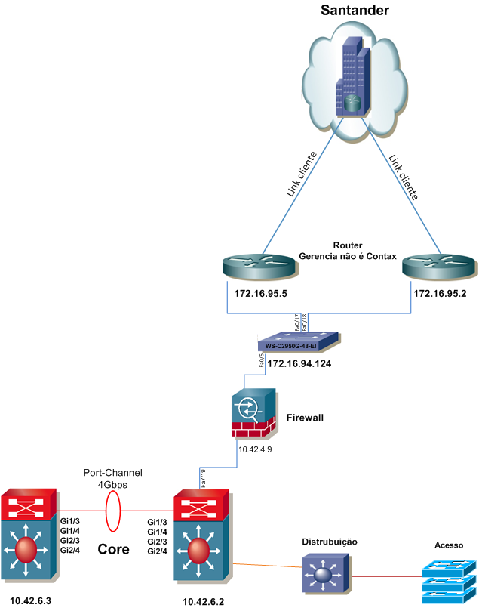
REDES

MICROSOFT

TELECOM

GRAVAÇÃO

APLICAÇÕES

AS BUILT

LAYOUT

ACIONAMENTOS

PROCESSOS

REDES
REDES
VOLTAR

TOPOLOGIAS
REDES
Links
Designnação | Operadora | Titularidade | Tipo | Velocidade | Roteador | Porta
Link do cliente | Link do cliente | Link do cliente | Link do cliente | Link do cliente | 172.16.95.5 | N/A
Link do cliente | Link do cliente | Link do cliente | Link do cliente | Link do cliente | 172.16.95.2 | N/A
MICROSOFT
TELECOM
Vlans
Rede | Máscara | Gateway | Hosts | Name |  | ID
10.42.248.0 | 255.255.255.0 | 10.42.248.1 | 10.42.248.5 até 10.42.248.254 | SPOBF_ST_XXX_CLI_248_DAT_CTXBR |  | 248
GRAVAÇÃO
10.42.124.0 | 255,255,255,192 | 10.42.124.1 | 10.42.124.5 até 10.42.124.62 | SPOBF_ST_XXX_SUP_124_DAT_CTXBR |  | 124
10.42.225.0 | 255.255.255.0 | 10.42.225.1 | 10.42.225.5 até 10.42.225.254 | SPOBF_ST_XXX_OPE_225_DAT_CTXBR |  | 225
APLICAÇÕES
10.42.113.0 | 255.255.255.0 | 10.42.113.1 | 10.42.113.5 até 10.42.113.254 | SPOBF_ST_XXX_OPE_213_DAT_CTXBR |  | 213
10.42.123.0 | 255.255.255.0 | 10.42.123.1 | 10.42.123.5 até 10.42.123.254 | SPOBF_ST_XXX_OPE_123_DAT_CTXBR |  | 123
10.42.223.0 | 255.255.254.0 | 10.42.223.1 | 10.42.223.5 até 10.42.223.254 | SPOBF_ST_XXX_OPE_223_DAT_CTXBR |  | 223
AS BUILT
10.42.231.0 | 255.255.252.0 | 10.42.231.1 | 10.42.231.5 até 10.42.231.254 | SPOBF_ST_XXX_OPE_231_DAT_CTXBR |  | 231
10.42.243.0 | 255.255.255.0 | 10.42.243.1 | 10.42.243.5 até 10.42.243.254 | SPOBF_ST_XXX_OPE_263_DAT_CTXBR |  | 263
LAYOUT
10.42.244.0 | 255.255.255.0 | 10.42.244.1 | 10.42.244.5 até 10.42.244.254 | SPOBF_ST_XXX_OPE_244_DAT_CTXBR |  | 244
10.42.245.0 | 255.255.255.0 | 10.42.245.1 | 10.42.245.5 até 10.42.245.254 | SPOBF_ST_XXX_OPE_245_DAT_CTXBR |  | 245
ACIONAMENTOS
10.42.246.0 | 255.255.255.0 | 10.42.246.1 | 10.42.246.5 até 10.42.246.254 | SPOBF_ST_XXX_OPE_246_DAT_CTXBR |  | 246
10.42.251.0 | 255.255.255.0 | 10.42.251.1 | 10.42.251.5 até 10.42.251.254 | SPOBF_ST_XXX_OPE_251_DAT_CTXBR |  | 251
PROCESSOS
10.42.252.0 | 255.255.255.0 | 10.42.252.1 | 10.42.252.5 até 10.42.252.254 | SPOBF_ST_XXX_OPE_252_DAT_CTXBR |  | 252

Roteamento
Origem | Destino | Gateway | Tipo | Equipamento
10.42.248.0 | 0.0.0.0/0 | 10.42.4.6 | Dados | 10.42.6.2
10.42.248.0 | 10.0.0.0/8 | 10.42.4.27 | Dados | 10.42.6.2
10.42.248.0 | 180.188.188.0/24 | 10.42.4.9 | Dados | 10.42.6.2
10.42.248.0 | 180.128.0.0/16 | 10.42.4.9 | Dados | 10.42.6.2
10.42.248.0 | 180.125.0.0/16 | 10.42.4.9 | Dados | 10.42.6.2
10.42.124.0 | 0.0.0.0/0 | 10.42.4.6 | Dados | 10.42.6.2
10.42.124.0 | 10.0.0.0/8 | 10.42.4.27 | Dados | 10.42.6.2
10.42.124.0 | 180.188.188.0/24 | 10.42.4.9 | Dados | 10.42.6.2
10.42.124.0 | 180.128.0.0/16 | 10.42.4.9 | Dados | 10.42.6.2
10.42.124.0 | 180.125.0.0/16 | 10.42.4.9 | Dados | 10.42.6.2
10.42.225.0 | 0.0.0.0/0 | 10.42.4.6 | Dados | 10.42.6.2
10.42.225.0 | 10.0.0.0/8 | 10.42.4.27 | Dados | 10.42.6.2
10.42.225.0 | 180.188.188.0/24 | 10.42.4.9 | Dados | 10.42.6.2
10.42.225.0 | 180.128.0.0/16 | 10.42.4.9 | Dados | 10.42.6.2
10.42.225.0 | 180.125.0.0/16 | 10.42.4.9 | Dados | 10.42.6.2
10.42.113.0 | 0.0.0.0/0 | 10.42.4.6 | Dados | 10.42.6.2
10.42.113.0 | 10.0.0.0/8 | 10.42.4.27 | Dados | 10.42.6.2
10.42.113.0 | 180.188.188.0/24 | 10.42.4.9 | Dados | 10.42.6.2
10.42.113.0 | 180.128.0.0/16 | 10.42.4.9 | Dados | 10.42.6.2
10.42.113.0 | 180.125.0.0/16 | 10.42.4.9 | Dados | 10.42.6.2
10.42.123.0 | 0.0.0.0/0 | 10.42.4.6 | Dados | 10.42.6.2
10.42.123.0 | 10.0.0.0/8 | 10.42.4.27 | Dados | 10.42.6.2
10.42.123.0 | 180.188.188.0/24 | 10.42.4.9 | Dados | 10.42.6.2
10.42.123.0 | 180.128.0.0/16 | 10.42.4.9 | Dados | 10.42.6.2
10.42.123.0 | 180.125.0.0/16 | 10.42.4.9 | Dados | 10.42.6.2
10.42.223.0 | 0.0.0.0/0 | 10.42.4.6 | Dados | 10.42.6.2
10.42.223.0 | 10.0.0.0/8 | 10.42.4.27 | Dados | 10.42.6.2
10.42.223.0 | 180.188.188.0/24 | 10.42.4.9 | Dados | 10.42.6.2
10.42.223.0 | 180.128.0.0/16 | 10.42.4.9 | Dados | 10.42.6.2
10.42.223.0 | 180.125.0.0/16 | 10.42.4.9 | Dados | 10.42.6.2
10.42.231.0 | 0.0.0.0/0 | 10.42.4.6 | Dados | 10.42.6.2
10.42.231.0 | 10.0.0.0/8 | 10.42.4.27 | Dados | 10.42.6.2
10.42.231.0 | 180.188.188.0/24 | 10.42.4.9 | Dados | 10.42.6.2
10.42.231.0 | 180.128.0.0/16 | 10.42.4.9 | Dados | 10.42.6.2
10.42.231.0 | 180.125.0.0/16 | 10.42.4.9 | Dados | 10.42.6.2
10.42.243.0 | 0.0.0.0/0 | 10.42.4.6 | Dados | 10.42.6.2
10.42.243.0 | 10.0.0.0/8 | 10.42.4.27 | Dados | 10.42.6.2
10.42.243.0 | 180.188.188.0/24 | 10.42.4.9 | Dados | 10.42.6.2
10.42.243.0 | 180.128.0.0/16 | 10.42.4.9 | Dados | 10.42.6.2
10.42.243.0 | 180.125.0.0/16 | 10.42.4.9 | Dados | 10.42.6.2
10.42.244.0 | 0.0.0.0/0 | 10.42.4.6 | Dados | 10.42.6.2
10.42.244.0 | 10.0.0.0/8 | 10.42.4.27 | Dados | 10.42.6.2
10.42.244.0 | 180.188.188.0/24 | 10.42.4.9 | Dados | 10.42.6.2
10.42.244.0 | 180.128.0.0/16 | 10.42.4.9 | Dados | 10.42.6.2
10.42.244.0 | 180.125.0.0/16 | 10.42.4.9 | Dados | 10.42.6.2
10.42.245.0 | 0.0.0.0/0 | 10.42.4.6 | Dados | 10.42.6.2
10.42.245.0 | 10.0.0.0/8 | 10.42.4.27 | Dados | 10.42.6.2
10.42.245.0 | 180.188.188.0/24 | 10.42.4.9 | Dados | 10.42.6.2
10.42.245.0 | 180.128.0.0/16 | 10.42.4.9 | Dados | 10.42.6.2
10.42.245.0 | 180.125.0.0/16 | 10.42.4.9 | Dados | 10.42.6.2
10.42.246.0 | 0.0.0.0/0 | 10.42.4.6 | Dados | 10.42.6.2
10.42.246.0 | 10.0.0.0/8 | 10.42.4.27 | Dados | 10.42.6.2
10.42.246.0 | 180.188.188.0/24 | 10.42.4.9 | Dados | 10.42.6.2
10.42.246.0 | 180.128.0.0/16 | 10.42.4.9 | Dados | 10.42.6.2
10.42.246.0 | 180.125.0.0/16 | 10.42.4.9 | Dados | 10.42.6.2
10.42.251.0 | 0.0.0.0/0 | 10.42.4.6 | Dados | 10.42.6.2
10.42.251.0 | 10.0.0.0/8 | 10.42.4.27 | Dados | 10.42.6.2
10.42.251.0 | 180.188.188.0/24 | 10.42.4.9 | Dados | 10.42.6.2
10.42.251.0 | 180.128.0.0/16 | 10.42.4.9 | Dados | 10.42.6.2
10.42.251.0 | 180.125.0.0/16 | 10.42.4.9 | Dados | 10.42.6.2
10.42.252.0 | 0.0.0.0/0 | 10.42.4.6 | Dados | 10.42.6.2
10.42.252.0 | 10.0.0.0/8 | 10.42.4.27 | Dados | 10.42.6.2
10.42.252.0 | 180.188.188.0/24 | 10.42.4.9 | Dados | 10.42.6.2
10.42.252.0 | 180.128.0.0/16 | 10.42.4.9 | Dados | 10.42.6.2
10.42.252.0 | 180.125.0.0/16 | 10.42.4.9 | Dados | 10.42.6.2

MICROSOFT
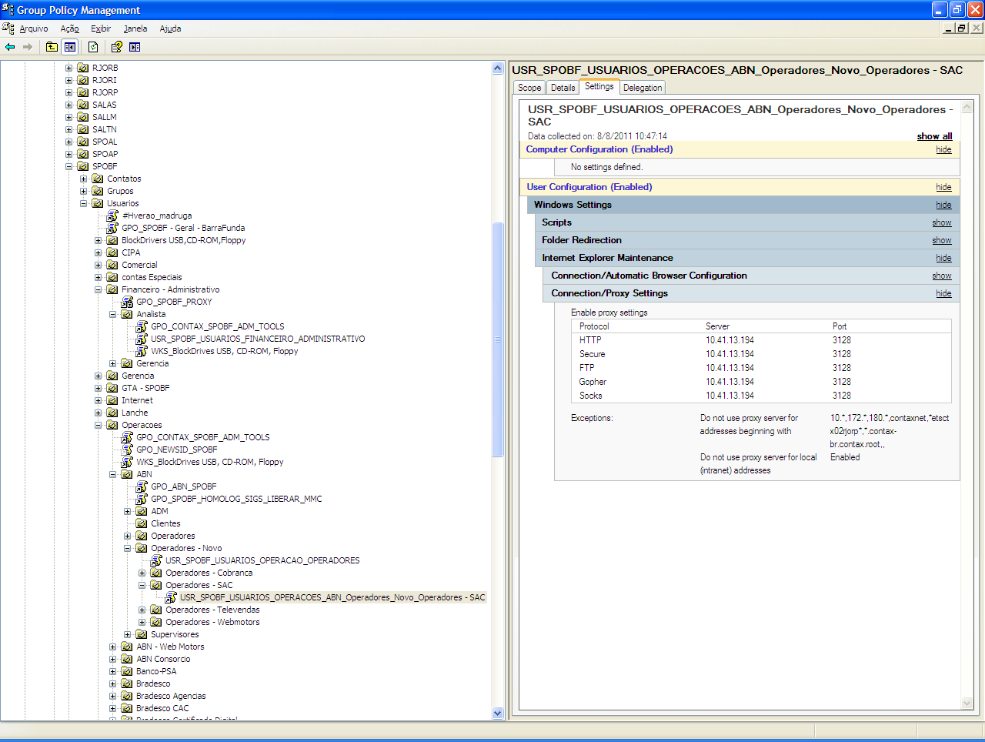
MICROSOFT
VOLTAR

TOPOLOGIAS
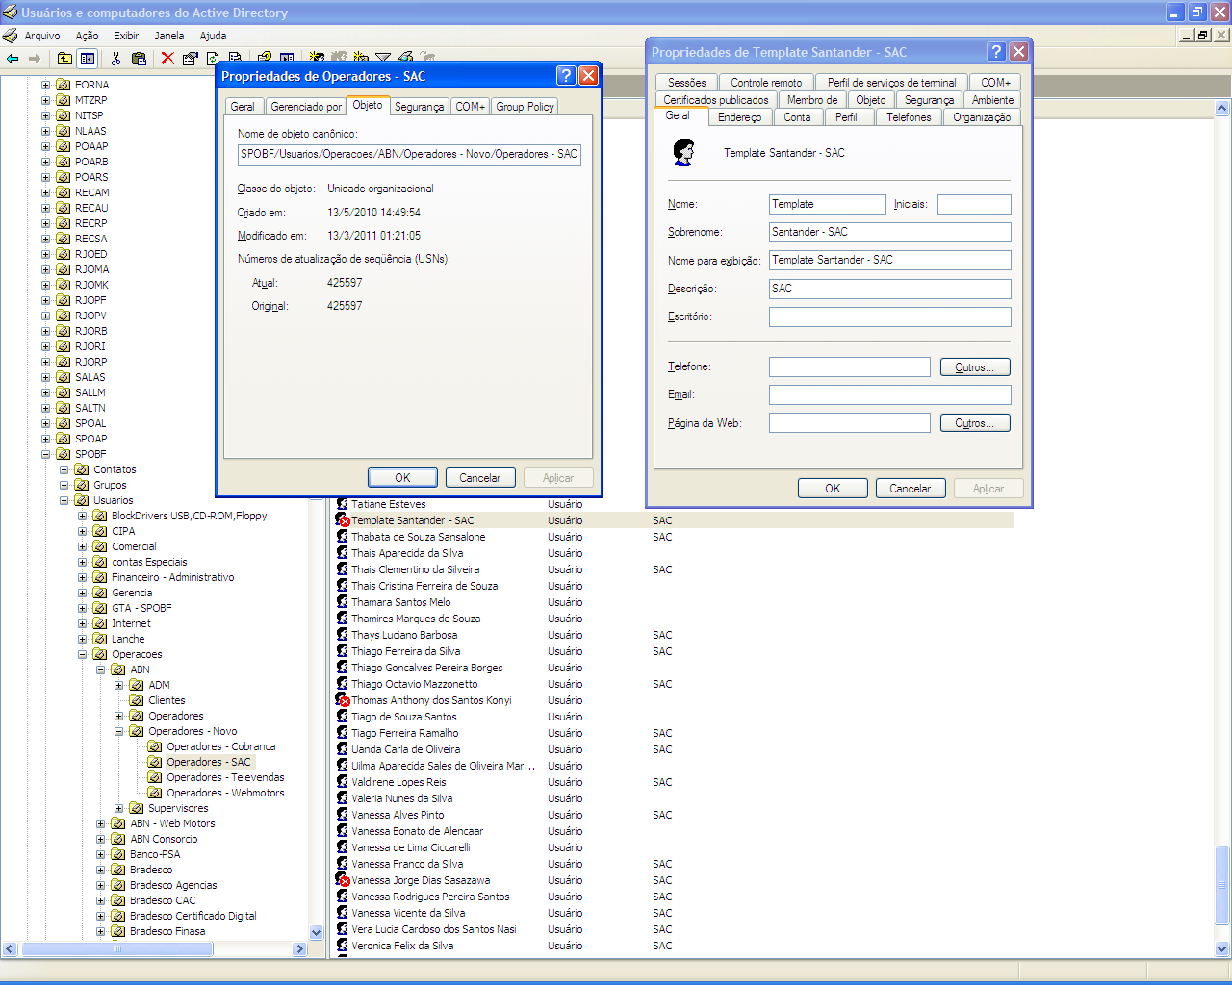
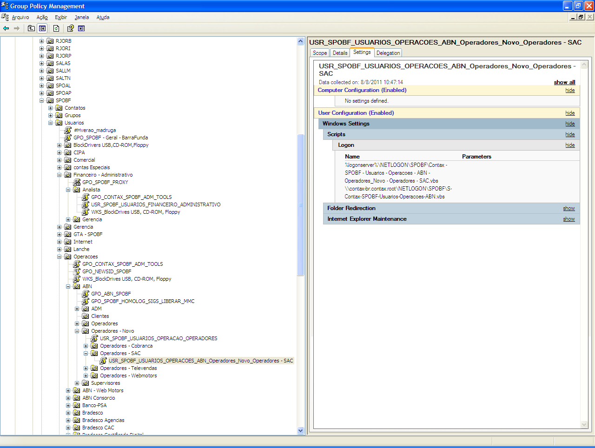

REDES

MICROSOFT

TELECOM

GRAVAÇÃO

APLICAÇÕES

AS BUILT

LAYOUT

ACIONAMENTOS

PROCESSOS

TELECOM
TELECOM
VOLTAR

TOPOLOGIAS

REDES
Programação DAC: |  |  | A - LAPA

MICROSOFT
TELECOM
Configuração dos Grupos de Atendimento e Ramais. |  |  |  |  |  |  |  |  |  |  |  | pedir ajuda em topologia
Nome do Grupo |  | N° do Grupo |  | Grupo | TN | COR
Ciclo_Ativo |  | 355 |  | 90355 | 94 | 993

GRAVAÇÃO

APLICAÇÕES
AS BUILT
Logins
Login | Nome | COR | Tenant | Skill 1 | Prioridade | Data Criação
56635 | Agent _STD_CICLO | 995 | 94 | 355 | 1 | 2011-07-19
56637 | Agent _STD_CICLO | 995 | 94 | 355 | 1 | 2011-07-19
LAYOUT
56645 | Agent _STD_CICLO | 995 | 94 | 355 | 1 | 2011-07-19
56663 | Agent _STD_CICLO | 995 | 94 | 355 | 1 | 2011-07-19
ACIONAMENTOS
56665 | Agent _STD_CICLO | 995 | 94 | 355 | 1 | 2011-07-19
56677 | Agent _STD_CICLO | 995 | 94 | 355 | 1 | 2011-07-19
PROCESSOS
56686 | Agent _STD_CICLO | 995 | 94 | 355 | 1 | 2011-07-19
56688 | Agent _STD_CICLO | 995 | 94 | 355 | 1 | 2011-07-19
56693 | Agent _STD_CICLO | 995 | 94 | 355 | 1 | 2011-07-19
56695 | Agent _STD_CICLO | 995 | 94 | 355 | 1 | 2011-07-19
56703 | Agent _STD_CICLO | 995 | 94 | 355 | 1 | 2011-07-19
56705 | Agent _STD_CICLO | 995 | 94 | 355 | 1 | 2011-07-19
56720 | Agent _STD_CICLO | 995 | 94 | 355 | 1 | 2011-07-19
56735 | Agent _STD_CICLO | 995 | 94 | 355 | 1 | 2011-07-19
56753 | Agent _STD_CICLO | 995 | 94 | 355 | 1 | 2011-07-19
58638 | Agent _STD_CICLO | 995 | 94 | 355 | 1 | 2011-07-19
70763 | Agent _STD_CICLO | 995 | 94 | 355 | 1 | 2011-07-19
70764 | Agent _STD_CICLO | 995 | 94 | 355 | 1 | 2011-07-19
70765 | Agent _STD_CICLO | 995 | 94 | 355 | 1 | 2011-07-19
70766 | Agent _STD_CICLO | 995 | 94 | 355 | 1 | 2011-07-19
59981 | Agent _STD_CICLO | 995 | 94 | 355 | 1 | 2011-07-19
59982 | Agent _STD_CICLO | 995 | 94 | 355 | 1 | 2011-07-19
59983 | Agent _STD_CICLO | 995 | 94 | 355 | 1 | 2011-07-19
59984 | Agent _STD_CICLO | 995 | 94 | 355 | 1 | 2011-07-19
59985 | Agent _STD_CICLO | 995 | 94 | 355 | 1 | 2011-07-19
59986 | Agent _STD_CICLO | 995 | 94 | 355 | 1 | 2011-07-19
59987 | Agent _STD_CICLO | 995 | 94 | 355 | 1 | 2011-07-19
59988 | Agent _STD_CICLO | 995 | 94 | 355 | 1 | 2011-07-19
59989 | Agent _STD_CICLO | 995 | 94 | 355 | 1 | 2011-07-19
59990 | Agent _STD_CICLO | 995 | 94 | 355 | 1 | 2011-07-19
59991 | Agent _STD_CICLO | 995 | 94 | 355 | 1 | 2011-07-19
59992 | Agent _STD_CICLO | 995 | 94 | 355 | 1 | 2011-07-19
59993 | Agent _STD_CICLO | 995 | 94 | 355 | 1 | 2011-07-19
59994 | Agent _STD_CICLO | 995 | 94 | 355 | 1 | 2011-07-19
59995 | Agent _STD_CICLO | 995 | 94 | 355 | 1 | 2011-07-19
59996 | Agent _STD_CICLO | 995 | 94 | 355 | 1 | 2011-07-19
59997 | Agent _STD_CICLO | 995 | 94 | 355 | 1 | 2011-07-19
59998 | Agent _STD_CICLO | 995 | 94 | 355 | 1 | 2011-07-19
59999 | Agent _STD_CICLO | 995 | 94 | 355 | 1 | 2011-07-19
60477 | Agent _STD_CICLO | 995 | 94 | 355 | 1 | 2011-07-19

Ramais
Extensão |  | Nome |  | Tenant | COR
37550 |  | PA_STD_CICLO_SPOBF |  | 94 | 993
37551 |  | PA_STD_CICLO_SPOBF |  | 94 | 993
37552 |  | PA_STD_CICLO_SPOBF |  | 94 | 993
37553 |  | PA_STD_CICLO_SPOBF |  | 94 | 994
37554 |  | PA_STD_CICLO_SPOBF |  | 94 | 995
37555 |  | PA_STD_CICLO_SPOBF |  | 94 | 996
37556 |  | PA_STD_CICLO_SPOBF |  | 94 | 997
37557 |  | PA_STD_CICLO_SPOBF |  | 94 | 998
37558 |  | PA_STD_CICLO_SPOBF |  | 94 | 999
37559 |  | PA_STD_CICLO_SPOBF |  | 94 | 1000
37560 |  | PA_STD_CICLO_SPOBF |  | 94 | 1001
37561 |  | PA_STD_CICLO_SPOBF |  | 94 | 1002
37562 |  | PA_STD_CICLO_SPOBF |  | 94 | 1003
37563 |  | PA_STD_CICLO_SPOBF |  | 94 | 1004
37564 |  | PA_STD_CICLO_SPOBF |  | 94 | 1005
37565 |  | PA_STD_CICLO_SPOBF |  | 94 | 1006
37566 |  | PA_STD_CICLO_SPOBF |  | 94 | 1007
37567 |  | PA_STD_CICLO_SPOBF |  | 94 | 1008
37568 |  | PA_STD_CICLO_SPOBF |  | 94 | 1009
37569 |  | PA_STD_CICLO_SPOBF |  | 94 | 1010

VDN
VDN DISCADOR |  | TN | COR |  | VEC
24668 |  | 94 | 993 |  | 648

 | ARS Partition Route
 | AAR |  | ROUTE
 | **786x |  | 122
 | **7860x |  | 120
 | **7866x |  | 121
 | **7867x |  | 121
 | **7868x |  | 121
 | **7869x |  | 121
 | **786xxx6x |  | 123
 | **786xxx7x |  | 123
 | **786xxx8x |  | 123
 | **786xxx9x |  | 123

Configuração dos Entroncamentos
TRONCO DAC | TAC | CIRCUITO | NÙMERO REGENERADO - OI | POSIÇÃO DEFINITY | DESIGNAÇÃO | DID -OPERADORA | UTILIZAÇÃO | CONCESSIONÀRIA | FAIXA DDR | ATIVAÇÃO | OBSERVAÇÃO
18 | 8018 | STD_CICLO-3157-0050 OI | 11 3157-0050=> Central Brás | 47A10 | SPO-7173173 | PRD2-8-C-04 | ATIVO | OI | X | 2011-04-18 | USO DISCADOR ALTITUDE- AMPLIAÇÃO
18 | 8018 | STD_CICLO-3157-0050 OI | 11 3157-0050=> Central Brás | 47A11 | SPO-7173174 | PRD2-8-C-05 | ATIVO | OI | X | 2011-04-18 | USO DISCADOR ALTITUDE- AMPLIAÇÃO
18 | 8018 | STD_CICLO-3157-0050 OI | 11 3157-0050=> Central Brás | 47A12 | SPO-7173175 | PRD2-8-C-06 | ATIVO | OI | X | 2011-04-18 | USO DISCADOR ALTITUDE- AMPLIAÇÃO
18 | 8018 | STD_CICLO-3157-0050 OI | 11 3157-0050=> Central Brás | 47A13 | SPO-7173176 | PRD2-8-C-07 | ATIVO | OI | X | 2011-04-18 | USO DISCADOR ALTITUDE- AMPLIAÇÃO

GRAVAÇÃO
GRAVAÇÃO
VOLTAR

TOPOLOGIAS

REDES

MICROSOFT

TELECOM

GRAVAÇÃO

APLICAÇÕES

AS BUILT

LAYOUT

ACIONAMENTOS

PROCESSOS

APLICAÇÕES
APLICAÇÕES
VOLTAR

TOPOLOGIAS

REDES

MICROSOFT

TELECOM

GRAVAÇÃO

APLICAÇÕES

AS BUILT

LAYOUT

ACIONAMENTOS

PROCESSOS

AS BUILT
AS BUILT
VOLTAR

TOPOLOGIAS
Não se Aplica
REDES

MICROSOFT

TELECOM

GRAVAÇÃO

APLICAÇÕES

AS BUILT

LAYOUT

ACIONAMENTOS

PROCESSOS

LAYOUT
LAYOUT
VOLTAR

TOPOLOGIAS

REDES

MICROSOFT

TELECOM

GRAVAÇÃO

APLICAÇÕES

AS BUILT
LAYOUT
PA | 2962 | 2963 | 2964 | 2965 | 2966 | 2967 | 2968 | 2969 | 2970
Ramal | 37550 | 37551 | 37552 | 37553 | 37554 | 37555 | 37556 | 37557 | 37558
IP | 10.42.202.169 | 10.42.202.181 | 10.42.202.170 | 10.42.202.167 | 10.42.202.166 | 10.42.202.174 | 10.42.202.175 | 10.42.202.176 | 10.42.202.180
ACIONAMENTOS
PROCESSOS
PA | 2972 | 2973 | 2974 | 2975 | 2976 | 2977 | 2978 | 2979 | 2980
Ramal | 37560 | 37561 | 37562 | 37565 | 37563 | 37564 | 37565 | 37566 | 37567
IP | 10.42.202.182 | 10.42.202.173 | 10.42.202.172 | 10.42.202.168 | 10.42.202.179 | 10.42.202.171 | 10.42.202.168 | 10.42.202.165 | 10.42.202.178

ACIONAMENTOS
ACIONAMENTOS
VOLTAR

TOPOLOGIAS
REDES
Produção de TI
Site | Relacionamento | Sala Técnica | Supervisor TI | Coordenador de TI | Gerente de TI/ Gerente Executivo |  | Diretoria
Antártica (SP) | Alian Campos Pazetto (11)3131-7738 (11) 6768-1382 alian.pazetto@todo.com.br | (11) 3131-8192 (11) 3131-8190 | Hernesto Capetine (11)3131-8066 hernesto.capetine@todo.com.br | Washington Nascimento (11) 3131-8152 (11) 7813-4430 washington.silva@todo.com.br | Célio Ricardo Andrade (11) 3131-4590 celio.andrade@todo.com.br | Dimas Kiomitu Oshiro (11) 3131-8071 (21) 6268-8350 dimas.oshiro@todo.com.br | Rafael Petry (11) 6259-1896 (11) 3131-9300 rafael.petry@todo.com.br

MICROSOFT

TELECOM
GRAVAÇÃO
Operações
Site | Operação | Coordenador de Operação | Gerente de Operação | Gerente de Relacionamento
Antártica (SP) | Santander Financiamentos | Renata Carolina Pereira Machado (11) 3131-9184 / 6569-0345 rcpereira@contax.com.br | Silvia Regina Mier Biadeni (11)3131-9184 /(1)9948-3629 sbiadeni@contax.com.br | Marcelo Prilip (11)3131-8020 mprilip@contax.com.br
APLICAÇÕES

AS BUILT

LAYOUT

ACIONAMENTOS

PROCESSOS

PROCESSOS
PROCESSOS
VOLTAR

TOPOLOGIAS

REDES
Não se aplica

MICROSOFT

TELECOM

GRAVAÇÃO

APLICAÇÕES

AS BUILT

LAYOUT

ACIONAMENTOS

PROCESSOS

